상품제안서
스프링 엣지 다이어리 18절/25절/32절 | 상품코드: S44157

 |  |  |  |  |  |  | 02-713-8555 | www.synergygift.co.kr
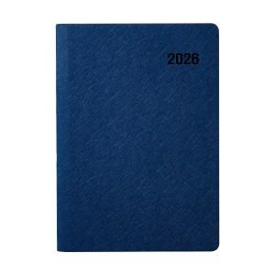

【상세/제작정보】 | <p><span style="font-size: 18.6667px;">※ 기본 노트식</span></p><p><span style="font-size: 14pt;">&nbsp;</span></p><p><span style="font-size: 14pt;">※ 개별 OPP포장 200개 미만 진행시 100,000원(VAT별도) 발생 됩니다.</span></p><p><span style="font-size: 14pt;">※ 개별 압축랩핑 500개 미만 진행시 350,000원(VAT별도) 발생 됩니다.</span>&nbsp; &nbsp; &nbsp;&nbsp;</p>

【인쇄/포장옵션】 | 불박, 금박, 은박 / 포장불가능

【공급단가】 | 수량 | 50~ | 200~ | 500~ | 1,000~ | 3,000~
*VAT별도 | 32절 | 7,730원 | 7,330원 | 6,980원 | 6,760원 | 6,470원
 | 25절 | 8,780원 | 8,320원 | 7,930원 | 7,670원 | 7,350원
 | 18절 | 9,430원 | 8,940원 | 8,530원 | 8,240원 | 7,900원

【상품 URL】 | https://www.synergygift.co.kr:443/src/goods_detail.php?gdno=44157

